B2. Mô hình logic
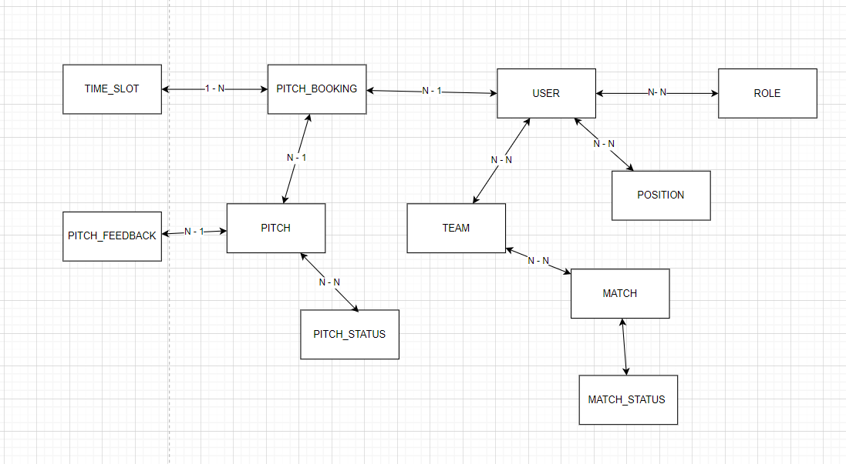
 | Xác định các đối tượng cần lưu trữ Xác định các thuộc tính, thông tin của từng đối tượng

 |  |  |  |  |  | Enum | Enum | CLOB | Enum | Enum | DateTime
 | T01 | T02 | T03 | T04 | T05 | T06 | T07 | T08 | T09 | T10 | T11
 | PITCH | USER | MATCH | TEAM | PITCH_BOOKING | POSITION | PITCH_STATUS | PITCH_FEEDBACK | ROLE | MATCH_STATUS | TIME_SLOT
B1. Mô hình quan niệm | ID | ID | ID | ID | ID | ID | ID | ID | ID | ID | ID
 | PITCH_NAME | PLAYER_NAME | START_TIME | TEAM_NAME | PITCH | POSITION_NAME | STATUS | USER | ROLE_NAME | STATUS | DESC
 | ADDRESS | PHONE_NUMBER | STATUS | USER(S) | USER |  |  | PITCH
B2. Mô hình logic ERD | PHONE_NUMBER | ADDRESS | TEAM1 | MATCH(S) | TIME_SLOT
 | EMAIL | EMAIL | TEAM2 |  | TOTAL_PRICE
 | SIZE | POSITION(S) | RESULT |  | BOOKING_TIME
 | PRICE | ROLE(S)
 | STATUS
 | USER
 | TIME_SLOT(S)

